TCO_Lab_Previo
Selecciona únicamente el nombre del curso que quieres ver su diseño curricular.
Que se impartio el en Curso Previo el Segundo Semestre 2025

Nombre del Curso | Redes de Computadoras 1
Codigo del Curso | 970 |  |  |  |  | 970 - Redes de Computadoras 1

No | Competencia | Unidad | Tema | Subtema | Mes | Semana
1 | El estudiante aplica los principios del cableado estructurado utilizando normas y estándares internacionales para configurar dispositivos de capa 2 y 3 siguiendo los protocolos y conceptos generales de redes para asegurar una infraestructura eficiente. | Unidad 1 - Fundamentos e Infraestructura de las Redes | Conceptos Generales | Redes de Comunicación | Julio | 2
2 | El estudiante aplica los principios del cableado estructurado utilizando normas y estándares internacionales para configurar dispositivos de capa 2 y 3 siguiendo los protocolos y conceptos generales de redes para asegurar una infraestructura eficiente. | Unidad 1 - Fundamentos e Infraestructura de las Redes | Conceptos Generales | Tipos de redes | Julio | 2
3 | El estudiante aplica los principios del cableado estructurado utilizando normas y estándares internacionales para configurar dispositivos de capa 2 y 3 siguiendo los protocolos y conceptos generales de redes para asegurar una infraestructura eficiente. | Unidad 1 - Fundamentos e Infraestructura de las Redes | Conceptos Generales | Elementos de una Red | Julio | 2
4 | El estudiante aplica los principios del cableado estructurado utilizando normas y estándares internacionales para configurar dispositivos de capa 2 y 3 siguiendo los protocolos y conceptos generales de redes para asegurar una infraestructura eficiente. | Unidad 1 - Fundamentos e Infraestructura de las Redes | Conceptos Generales | Topologías | Julio | 2
5 | El estudiante aplica los principios del cableado estructurado utilizando normas y estándares internacionales para configurar dispositivos de capa 2 y 3 siguiendo los protocolos y conceptos generales de redes para asegurar una infraestructura eficiente. | Unidad 1 - Fundamentos e Infraestructura de las Redes | Conceptos Generales | Modelo de Referencia OSI | Julio | 2
6 | El estudiante aplica los principios del cableado estructurado utilizando normas y estándares internacionales para configurar dispositivos de capa 2 y 3 siguiendo los protocolos y conceptos generales de redes para asegurar una infraestructura eficiente. | Unidad 1 - Fundamentos e Infraestructura de las Redes | Conceptos Generales | Modelo de Referencia TCP/IP | Julio | 2
7 | El estudiante aplica los principios del cableado estructurado utilizando normas y estándares internacionales para configurar dispositivos de capa 2 y 3 siguiendo los protocolos y conceptos generales de redes para asegurar una infraestructura eficiente. | Unidad 1 - Fundamentos e Infraestructura de las Redes | Conceptos Generales | Protocolos | Julio | 2
8 | El estudiante aplica los principios del cableado estructurado utilizando normas y estándares internacionales para configurar dispositivos de capa 2 y 3 siguiendo los protocolos y conceptos generales de redes para asegurar una infraestructura eficiente. | Unidad 1 - Fundamentos e Infraestructura de las Redes | Cableado estructurado | Elementos de un sistema de cableado estructurado | Agosto | 3
9 | El estudiante aplica los principios del cableado estructurado utilizando normas y estándares internacionales para configurar dispositivos de capa 2 y 3 siguiendo los protocolos y conceptos generales de redes para asegurar una infraestructura eficiente. | Unidad 1 - Fundamentos e Infraestructura de las Redes | Cableado estructurado | Medios de Transmisión | Agosto | 3
10 | El estudiante aplica los principios del cableado estructurado utilizando normas y estándares internacionales para configurar dispositivos de capa 2 y 3 siguiendo los protocolos y conceptos generales de redes para asegurar una infraestructura eficiente. | Unidad 1 - Fundamentos e Infraestructura de las Redes | Cableado estructurado | Normas y Estándares | Agosto | 3
11 | El estudiante aplica los principios del cableado estructurado utilizando normas y estándares internacionales para configurar dispositivos de capa 2 y 3 siguiendo los protocolos y conceptos generales de redes para asegurar una infraestructura eficiente. | Unidad 1 - Fundamentos e Infraestructura de las Redes | Cableado estructurado | Cableado Vertical | Agosto | 3
12 | El estudiante aplica los principios del cableado estructurado utilizando normas y estándares internacionales para configurar dispositivos de capa 2 y 3 siguiendo los protocolos y conceptos generales de redes para asegurar una infraestructura eficiente. | Unidad 1 - Fundamentos e Infraestructura de las Redes | Cableado estructurado | Cableado Horizontal | Agosto | 3
13 | El estudiante aplica los principios del cableado estructurado utilizando normas y estándares internacionales para configurar dispositivos de capa 2 y 3 siguiendo los protocolos y conceptos generales de redes para asegurar una infraestructura eficiente. | Unidad 1 - Fundamentos e Infraestructura de las Redes | Cableado estructurado | Gestión de Cables y Organización | Agosto | 3
14 | El estudiante aplica los principios del cableado estructurado utilizando normas y estándares internacionales para configurar dispositivos de capa 2 y 3 siguiendo los protocolos y conceptos generales de redes para asegurar una infraestructura eficiente. | Unidad 1 - Fundamentos e Infraestructura de las Redes | Cableado estructurado | Data Center | Agosto | 3
15 | El estudiante aplica los principios del cableado estructurado utilizando normas y estándares internacionales para configurar dispositivos de capa 2 y 3 siguiendo los protocolos y conceptos generales de redes para asegurar una infraestructura eficiente. | Unidad 2 - Dispositivos y Protocolos en la Capa 2: Segmentación y Direccionamiento | Configuraciones Básicas, Hub, Switch | Modos de Acceso Local | Agosto | 4
16 | El estudiante aplica los principios del cableado estructurado utilizando normas y estándares internacionales para configurar dispositivos de capa 2 y 3 siguiendo los protocolos y conceptos generales de redes para asegurar una infraestructura eficiente. | Unidad 2 - Dispositivos y Protocolos en la Capa 2: Segmentación y Direccionamiento | Configuraciones Básicas, Hub, Switch | Modos de Acceso Remoto | Agosto | 4
17 | El estudiante aplica los principios del cableado estructurado utilizando normas y estándares internacionales para configurar dispositivos de capa 2 y 3 siguiendo los protocolos y conceptos generales de redes para asegurar una infraestructura eficiente. | Unidad 2 - Dispositivos y Protocolos en la Capa 2: Segmentación y Direccionamiento | Configuraciones Básicas, Hub, Switch | Tipos de Acceso | Agosto | 4
18 | El estudiante aplica los principios del cableado estructurado utilizando normas y estándares internacionales para configurar dispositivos de capa 2 y 3 siguiendo los protocolos y conceptos generales de redes para asegurar una infraestructura eficiente. | Unidad 2 - Dispositivos y Protocolos en la Capa 2: Segmentación y Direccionamiento | Configuraciones Básicas, Hub, Switch | Acceso al Medio en Redes LAN | Agosto | 4
19 | El estudiante aplica los principios del cableado estructurado utilizando normas y estándares internacionales para configurar dispositivos de capa 2 y 3 siguiendo los protocolos y conceptos generales de redes para asegurar una infraestructura eficiente. | Unidad 2 - Dispositivos y Protocolos en la Capa 2: Segmentación y Direccionamiento | Configuraciones Básicas, Hub, Switch | Conmutación de Paquetes (Switching) | Agosto | 4
20 | El estudiante aplica los principios del cableado estructurado utilizando normas y estándares internacionales para configurar dispositivos de capa 2 y 3 siguiendo los protocolos y conceptos generales de redes para asegurar una infraestructura eficiente. | Unidad 2 - Dispositivos y Protocolos en la Capa 2: Segmentación y Direccionamiento | Configuraciones Básicas, Hub, Switch | Protocolo ARP (Address Resolution Protocol) | Agosto | 4
21 | El estudiante aplica los principios del cableado estructurado utilizando normas y estándares internacionales para configurar dispositivos de capa 2 y 3 siguiendo los protocolos y conceptos generales de redes para asegurar una infraestructura eficiente. | Unidad 2 - Dispositivos y Protocolos en la Capa 2: Segmentación y Direccionamiento | Configuraciones Básicas, Hub, Switch | Comparativa entre Hub y Switch | Agosto | 4
29 | El estudiante diseña y crea redes segmentadas aplicando técnicas de etiquetado y optimización para aislar y gestionar el tráfico de manera eficiente entre diferentes grupos de usuarios, asegurando redundancia y evitando bucles en la red. | Unidad 2 - Dispositivos y Protocolos en la Capa 2: Segmentación y Direccionamiento | VLAN’S | Definición y Tipos de VLAN | Agosto | 5
31 | El estudiante diseña y crea redes segmentadas aplicando técnicas de etiquetado y optimización para aislar y gestionar el tráfico de manera eficiente entre diferentes grupos de usuarios, asegurando redundancia y evitando bucles en la red. | Unidad 2 - Dispositivos y Protocolos en la Capa 2: Segmentación y Direccionamiento | VLAN’S | Creación de VLANs en Switches y Configuración de Puertos | Agosto | 5
34 | El estudiante diseña y crea redes segmentadas aplicando técnicas de etiquetado y optimización para aislar y gestionar el tráfico de manera eficiente entre diferentes grupos de usuarios, asegurando redundancia y evitando bucles en la red. | Unidad 2 - Dispositivos y Protocolos en la Capa 2: Segmentación y Direccionamiento | VLAN’S | Beneficios y Desafíos del Uso de VLANs | Agosto | 5
36 | El estudiante diseña y crea redes segmentadas aplicando técnicas de etiquetado y optimización para aislar y gestionar el tráfico de manera eficiente entre diferentes grupos de usuarios, asegurando redundancia y evitando bucles en la red. | Unidad 2 - Dispositivos y Protocolos en la Capa 2: Segmentación y Direccionamiento | VTP | Definición y Modos de Configuración de VTP | Agosto | 5
38 | El estudiante diseña y crea redes segmentadas aplicando técnicas de etiquetado y optimización para aislar y gestionar el tráfico de manera eficiente entre diferentes grupos de usuarios, asegurando redundancia y evitando bucles en la red. | Unidad 2 - Dispositivos y Protocolos en la Capa 2: Segmentación y Direccionamiento | VTP | Propagación de VLANS y Versiones VTP | Agosto | 5
39 | El estudiante diseña y crea redes segmentadas aplicando técnicas de etiquetado y optimización para aislar y gestionar el tráfico de manera eficiente entre diferentes grupos de usuarios, asegurando redundancia y evitando bucles en la red. | Unidad 2 - Dispositivos y Protocolos en la Capa 2: Segmentación y Direccionamiento | VTP | Seguridad y Problemas Comunes en VTP | Agosto | 5
42 | El estudiante diseña y crea redes segmentadas aplicando técnicas de etiquetado y optimización para aislar y gestionar el tráfico de manera eficiente entre diferentes grupos de usuarios, asegurando redundancia y evitando bucles en la red. | Unidad 2 - Dispositivos y Protocolos en la Capa 2: Segmentación y Direccionamiento | VTP | Simulación de VTP en Redes Virtuales | Agosto | 5
43 | El estudiante diseña y crea redes segmentadas aplicando técnicas de etiquetado y optimización para aislar y gestionar el tráfico de manera eficiente entre diferentes grupos de usuarios, asegurando redundancia y evitando bucles en la red. | Unidad 2 - Dispositivos y Protocolos en la Capa 2: Segmentación y Direccionamiento | STP | Definición del protocolo de STP | Agosto | 6
44 | El estudiante diseña y crea redes segmentadas aplicando técnicas de etiquetado y optimización para aislar y gestionar el tráfico de manera eficiente entre diferentes grupos de usuarios, asegurando redundancia y evitando bucles en la red. | Unidad 2 - Dispositivos y Protocolos en la Capa 2: Segmentación y Direccionamiento | STP | Funcionamiento de STP | Agosto | 6
45 | El estudiante diseña y crea redes segmentadas aplicando técnicas de etiquetado y optimización para aislar y gestionar el tráfico de manera eficiente entre diferentes grupos de usuarios, asegurando redundancia y evitando bucles en la red. | Unidad 2 - Dispositivos y Protocolos en la Capa 2: Segmentación y Direccionamiento | STP | Propiedades del Protocolo STP | Agosto | 6
46 | El estudiante diseña y crea redes segmentadas aplicando técnicas de etiquetado y optimización para aislar y gestionar el tráfico de manera eficiente entre diferentes grupos de usuarios, asegurando redundancia y evitando bucles en la red. | Unidad 2 - Dispositivos y Protocolos en la Capa 2: Segmentación y Direccionamiento | STP | Modos de Configuración | Agosto | 6
47 | El estudiante diseña y crea redes segmentadas aplicando técnicas de etiquetado y optimización para aislar y gestionar el tráfico de manera eficiente entre diferentes grupos de usuarios, asegurando redundancia y evitando bucles en la red. | Unidad 2 - Dispositivos y Protocolos en la Capa 2: Segmentación y Direccionamiento | STP | Dominios de Colisión | Agosto | 6
48 | El estudiante diseña y crea redes segmentadas aplicando técnicas de etiquetado y optimización para aislar y gestionar el tráfico de manera eficiente entre diferentes grupos de usuarios, asegurando redundancia y evitando bucles en la red. | Unidad 2 - Dispositivos y Protocolos en la Capa 2: Segmentación y Direccionamiento | STP | Dominios de Broadcast | Agosto | 6
49 | El estudiante diseña y crea redes segmentadas aplicando técnicas de etiquetado y optimización para aislar y gestionar el tráfico de manera eficiente entre diferentes grupos de usuarios, asegurando redundancia y evitando bucles en la red. | Unidad 2 - Dispositivos y Protocolos en la Capa 2: Segmentación y Direccionamiento | STP | Configuración y Optimizacion de STP en Switches | Agosto | 6
50 | El estudiante diseña y crea redes segmentadas aplicando técnicas de etiquetado y optimización para aislar y gestionar el tráfico de manera eficiente entre diferentes grupos de usuarios, asegurando redundancia y evitando bucles en la red. | Unidad 2 - Dispositivos y Protocolos en la Capa 2: Segmentación y Direccionamiento | Port-Channel | Modos de Operación de Port-Channel | Agosto | 7
51 | El estudiante diseña y crea redes segmentadas aplicando técnicas de etiquetado y optimización para aislar y gestionar el tráfico de manera eficiente entre diferentes grupos de usuarios, asegurando redundancia y evitando bucles en la red. | Unidad 2 - Dispositivos y Protocolos en la Capa 2: Segmentación y Direccionamiento | Port-Channel | Ventajas de la Agregación de Enlaces | Agosto | 7
52 | El estudiante diseña y crea redes segmentadas aplicando técnicas de etiquetado y optimización para aislar y gestionar el tráfico de manera eficiente entre diferentes grupos de usuarios, asegurando redundancia y evitando bucles en la red. | Unidad 2 - Dispositivos y Protocolos en la Capa 2: Segmentación y Direccionamiento | Port-Channel | Configuración de Port-Channel en Switches | Agosto | 7
53 | El estudiante diseña y crea redes segmentadas aplicando técnicas de etiquetado y optimización para aislar y gestionar el tráfico de manera eficiente entre diferentes grupos de usuarios, asegurando redundancia y evitando bucles en la red. | Unidad 2 - Dispositivos y Protocolos en la Capa 2: Segmentación y Direccionamiento | Port-Channel | Detección y Solución de Problemas en Port-Channel | Agosto | 7
54 | El estudiante diseña y crea redes segmentadas aplicando técnicas de etiquetado y optimización para aislar y gestionar el tráfico de manera eficiente entre diferentes grupos de usuarios, asegurando redundancia y evitando bucles en la red. | Unidad 2 - Dispositivos y Protocolos en la Capa 2: Segmentación y Direccionamiento | Port-Channel | Interacción entre Port-Channel y STP | Agosto | 7
55 | El estudiante diseña y crea redes segmentadas aplicando técnicas de etiquetado y optimización para aislar y gestionar el tráfico de manera eficiente entre diferentes grupos de usuarios, asegurando redundancia y evitando bucles en la red. | Unidad 2 - Dispositivos y Protocolos en la Capa 2: Segmentación y Direccionamiento | Port-Channel | Monitorización del Rendimiento de Port-Channel | Agosto | 7
56 | El estudiante diseña y crea redes segmentadas aplicando técnicas de etiquetado y optimización para aislar y gestionar el tráfico de manera eficiente entre diferentes grupos de usuarios, asegurando redundancia y evitando bucles en la red. | Unidad 2 - Dispositivos y Protocolos en la Capa 2: Segmentación y Direccionamiento | Port-Channel | Integración de Port-Channel con VLANs | Agosto | 7
57 | El estudiante asegura la conectividad entre distintas redes y subredes utilizando distintos protocolos de enrutamiento para optimizar la propagación de rutas y garantizar la eficiencia del tráfico en la red. | Unidad 3 - Dispositivos y Protocolos en la Capa 3: Enrutamiento, Alta Disponibilidad y Seguridad | Ruteo | ¿Que es enrutamiento? | Septiembre | 9
...

Diseño_Lab_Post
Selecciona únicamente el nombre del curso que quieres ver su diseño curricular.
Que se impartio el en Curso Posterior el Segundo Semestre 2025

Nombre del Curso | Seguridad y Auditoría de Redes de Computadoras
Codigo del Curso | Código no encontrado |  |  |  |  | Código no encontrado - Seguridad y Auditoría de Redes de Computadoras

No | Competencia | Unidad | Tema | Subtema | Mes | Semana
#N/A

Competencias_1re_Sem_2026
...
 |  |  | Competencias relacionadas al perfil del egresado (General)
 |  |  | 1 | Actualiza permanente sus conocimientos relacionados con TIC en general, apoyándose en las estrategias de aprendizaje apropiadas.
 |  |  | 2 | Aplica conocimientos tecnológicos con ética profesional y respetando y cuidando los recursos naturales, humanos y financieros.
 |  |  | 3 | Aplica principios básicos de ingeniería, ciencias de computación y sistemas de información y comunicación, en la formulación y resolución adecuada de problemas complejos.

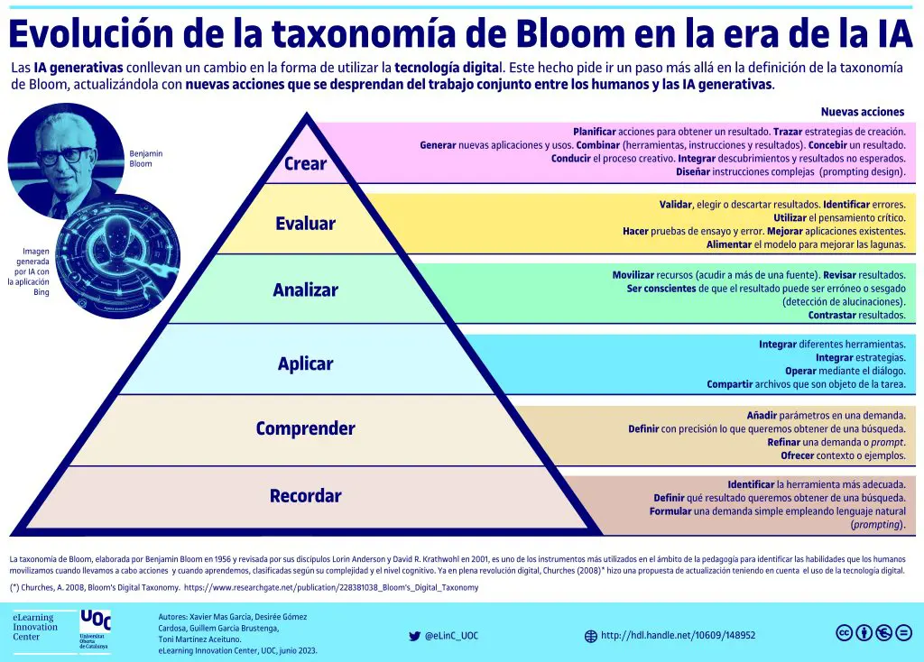
Objeto de la acción | [Palabras conectoreas] Herramientas o metodología | [Palabras conectoreas] Condiciones específicas |  | Nivel
redes de computadoras | aplicando principios de enrutamiento, segmentación de redes, redundancia y gestión de servicios de red | para garantizar la disponibilidad, eficiencia y seguridad de los servicios de red en entornos empresariales |  | Crear
...
los principios de funcionamiento de los protocolos de enrutamiento dinámico | mediante la comparación de sus caracteristicas, ventajas y desventajas | para utilizarlos en la implementación de redes de forma eficiente y segura |  | Analizar
...
protocolos de redundancia de gateway | mediante HSRP o VRRP | para garantizar la alta disponibilidad en la conexión de redes locales. |  | Aplicar
...
infraestructura de red inalámbrica | empleando puntos de acceso y estándares Wi-Fi | bajo condiciones de cobertura y seguridad adecuadas |  | Aplicar
...
el sistema de resolución de nombres | utilizando servidores DNS | para asegurar la correcta traducción de nombres de dominio en redes locales |  | Aplicar
...
la agregación de enlaces | utilizando los protocolos LACP o PAgP | para mejorar el ancho de banda y la tolerancia a fallos en redes Ethernet. |  | Aplicar
...
interfaces y configuraciones de seguridad en dispositivos de red | mediante el uso de comandos, técnicas y buenas prácticas | para asegurar el correcto funcionamiento y la seguridad de la red |  | Aplicar
...
los conceptos de los tipos de redes y la segmentación de las mismas | mediante el análisis de sus diferencias, características y funciones | para aplicar el conocimiento en el diseño y configuración de topologías. |  | Comprender
...

